상품제안서
자바e오피스볼펜0.7 | 상품코드: S22451

 |  |  |  |  |  |  | 02-713-8555 | www.synergygift.co.kr
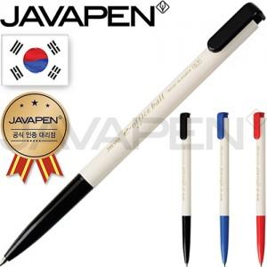 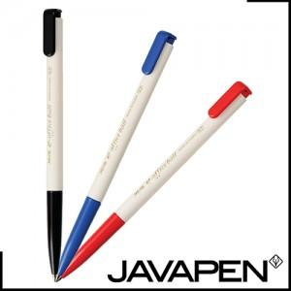

【상세/제작정보】 | <p><span style="font-size: 14pt;">※배송비 별도(박스당 4,000원 부가세별도)</span>&nbsp;</p>

【인쇄/포장옵션】 | 실크 / OPP(비닐)

【공급단가】 | 수량 | 1,000~ | 2,000~ | 3,000~ | 5,000~ | 10,000~
*VAT별도 | 단가 | 330원 | 320원 | 310원 | 300원 | 290원

【상품 URL】 | https://www.synergygift.co.kr:443/src/goods_detail.php?gdno=22451

